Sheet1
ID | Description | Status | Comment
1 | 用户表中新增加用户，并且没有部门对应时候，会出现空的item, 这里不应该显示 | New
2 | 应该在用户管理增加删除？？？？ | New | 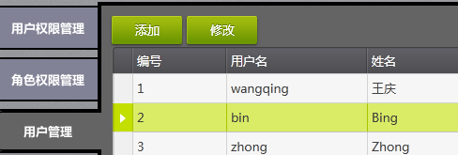
3 | 添加用户时，编号没有增加 | New | 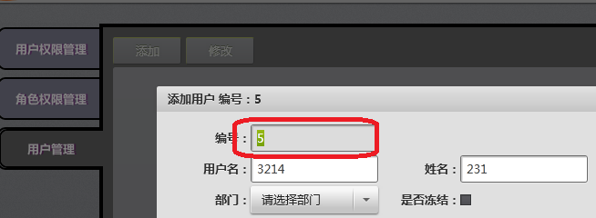 | 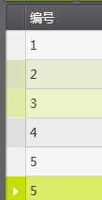
4 | 增加一个用户，保存，提示错误 Duplicate entry '5' for key 'PRIMARY' | New
5 | 存用户错误时，仍然提示保存成功， 并且在用户管理里显示成功 | New
6 | 子选项全部没有选中的话，副选项也不应选择 | New | 